Какие полосы можно убрать
 |  | Цены на ремонт: | Watch | iPad | Mac | Какие полосы можно убрать? |  | Блог сервиса в телеграм
 |  |  | X-XS | 11 | 12 | 13 | 14 | Примеры работ в телеграм
ПОСЛЕ УДАРА ( модели только 11 и выше) |  |  |  |  |  |  | Замена шлейфа

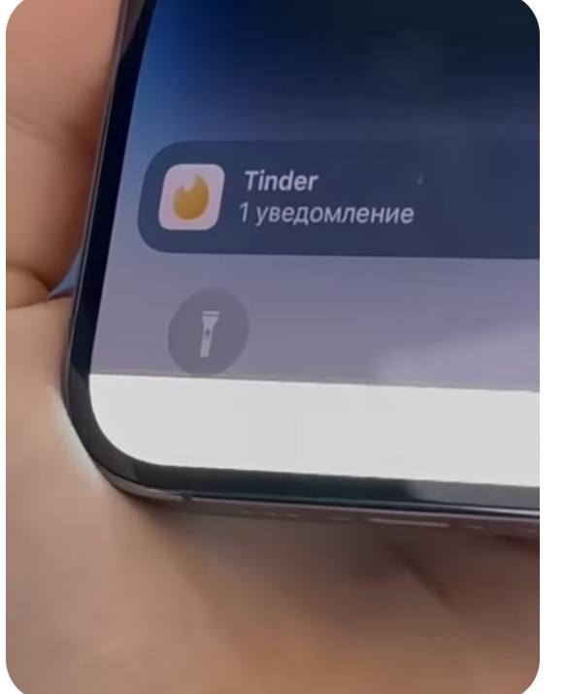
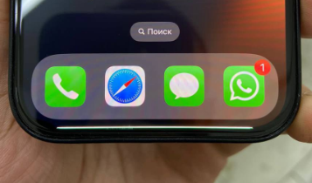
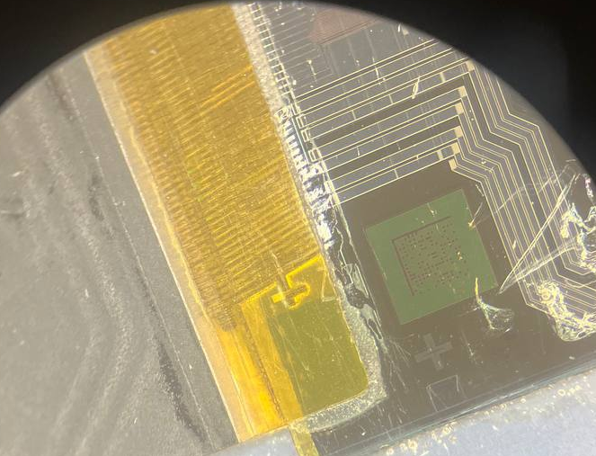
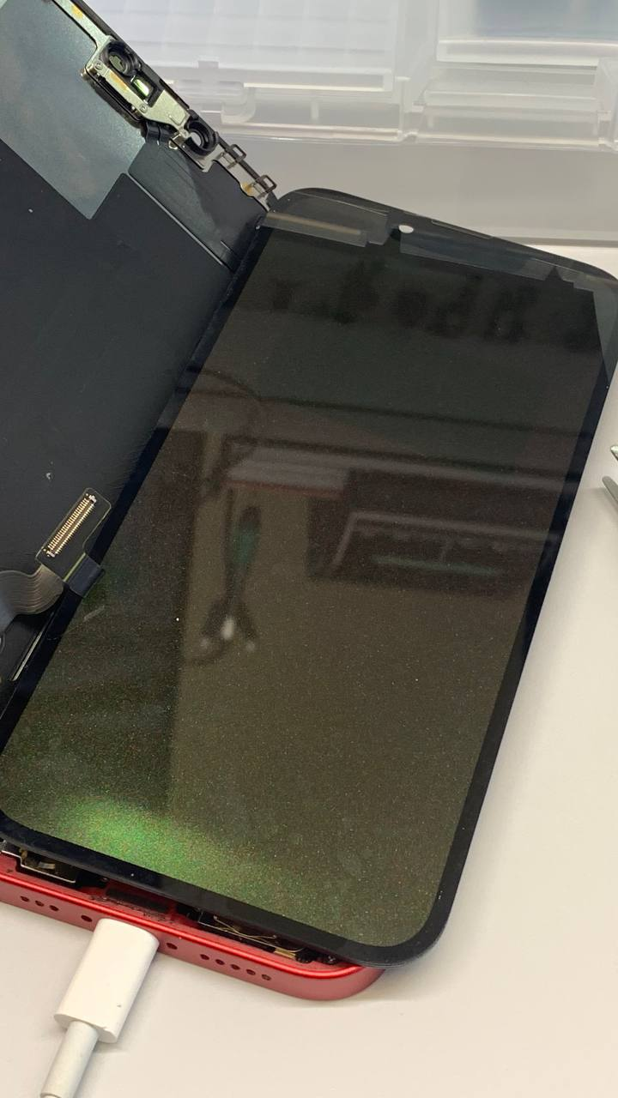
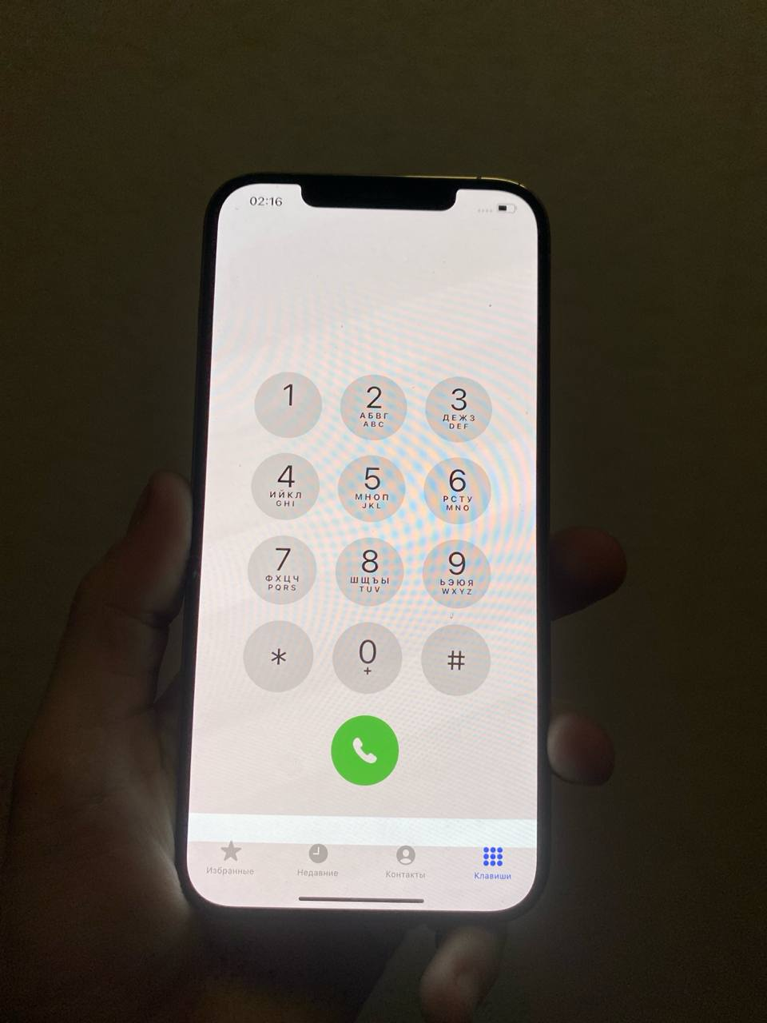 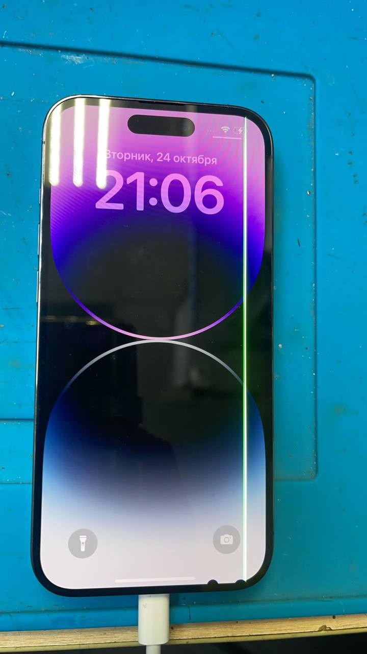 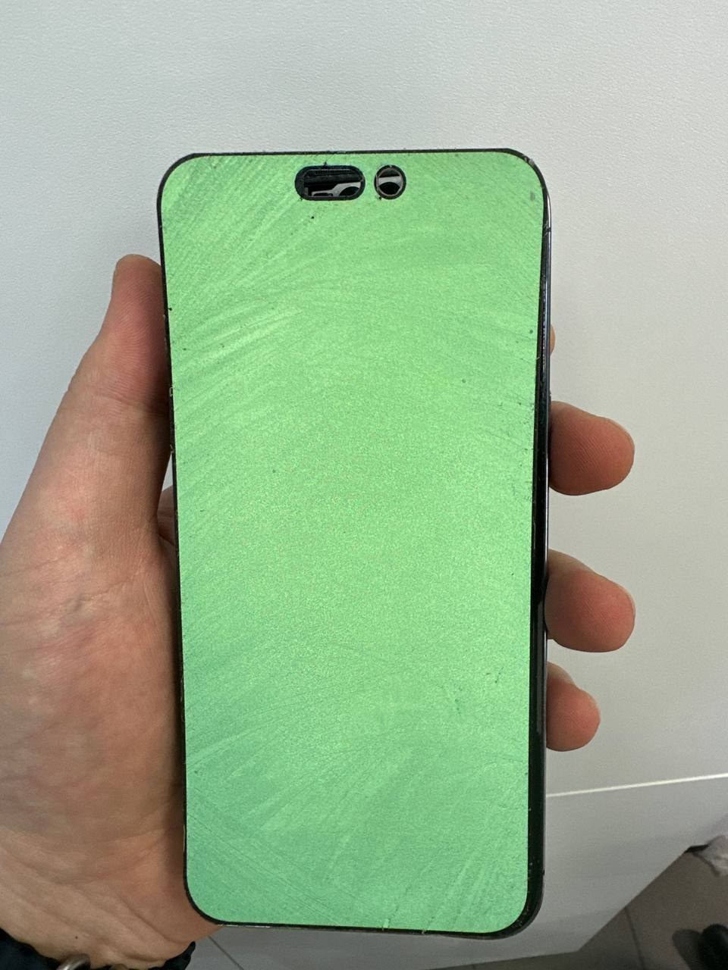 Высокий шанс восстановления (60-80%) | Горизонтальные полосы от удара в нижнюю часть айфона |  |  |  |  |  | Коррозия линий питания шлейфа

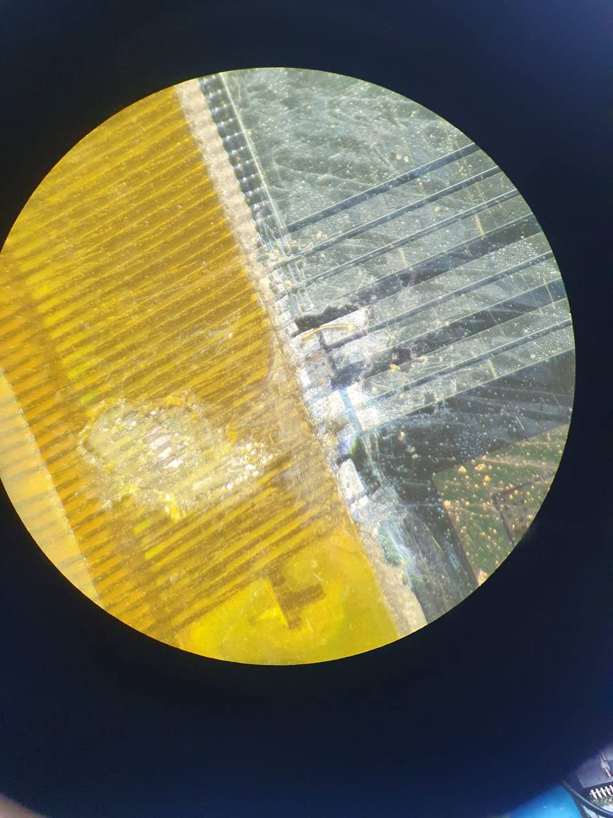

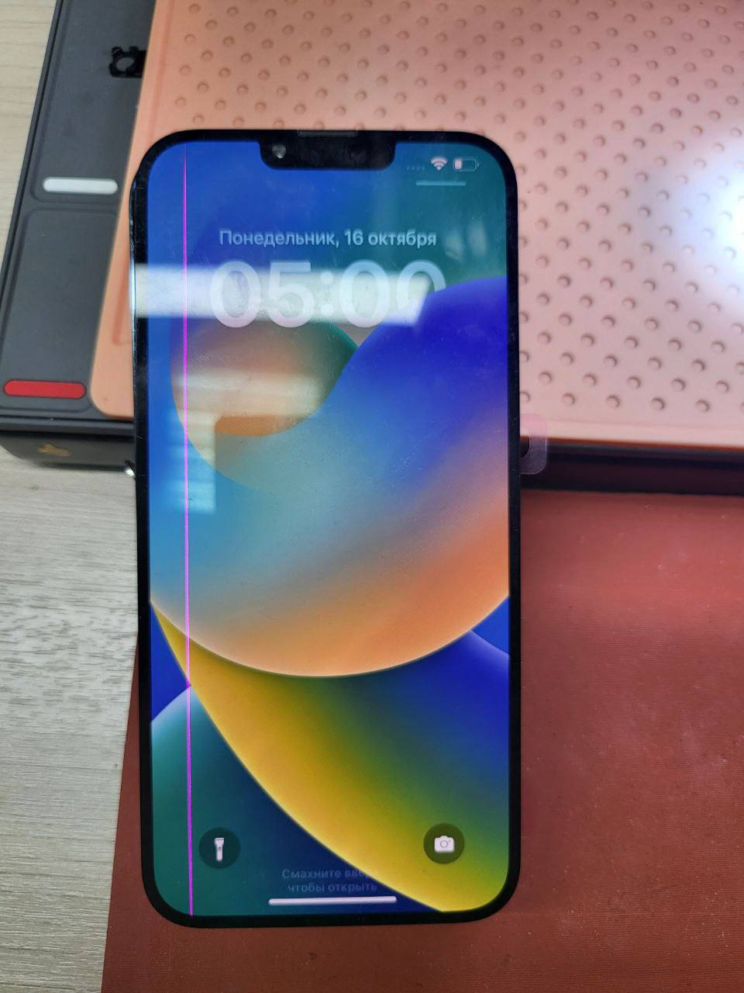
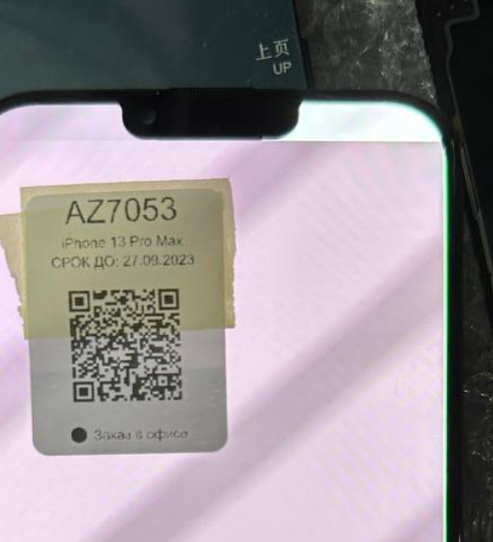
 | Единичные полосы, чем ближе к краю тем выше шанс |  |  |  | единичная полоса + ушко

 | Цветной экран от удара в нижню часть |  |  | Цветные ушки (высокий шанс)
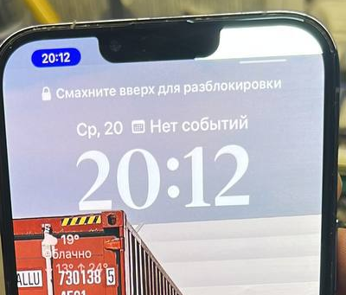

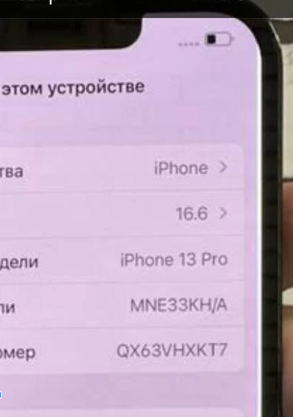
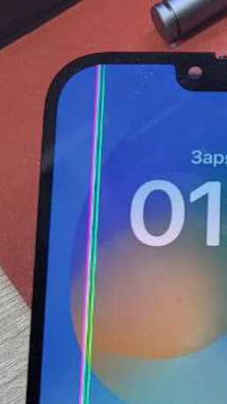 Средний шанс восстановления (40-60%) | Больше 4-5 единичных полос, 1-3 белые полосы. Чем ближе к краю - тем выше шанс

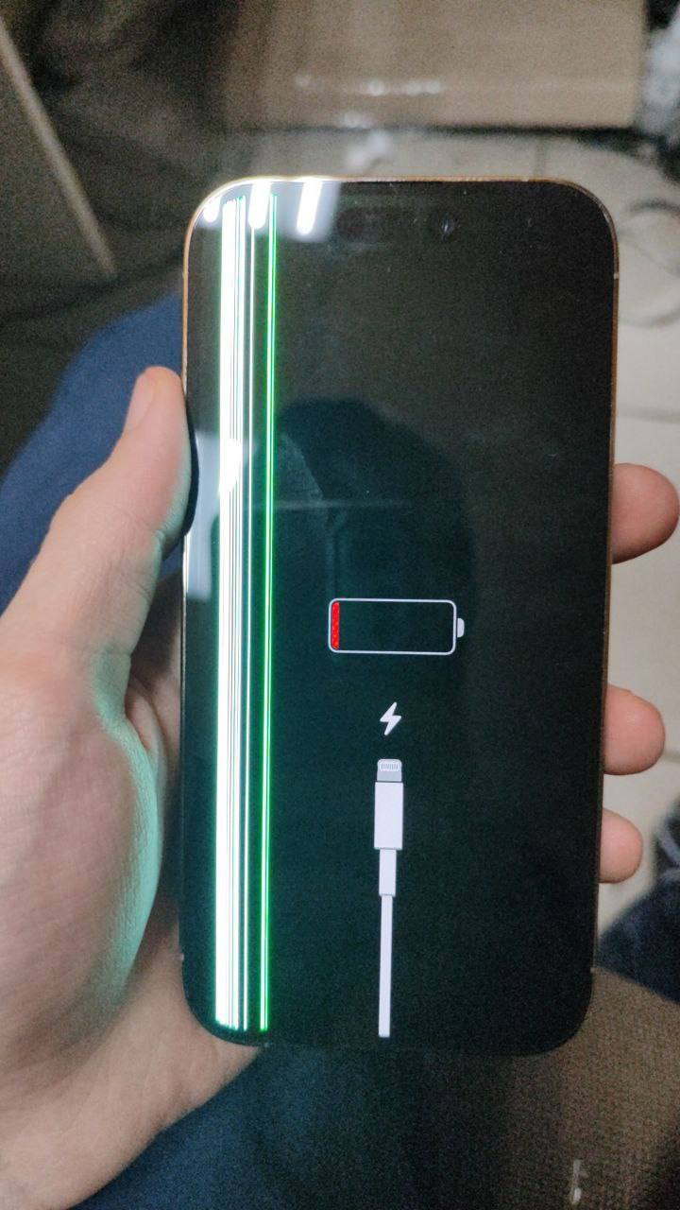
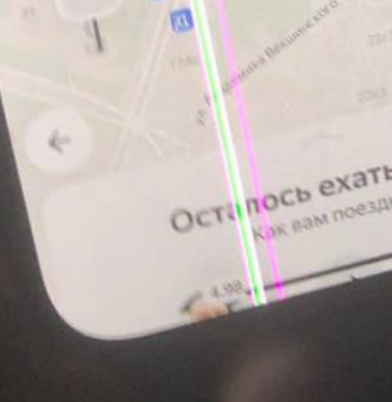 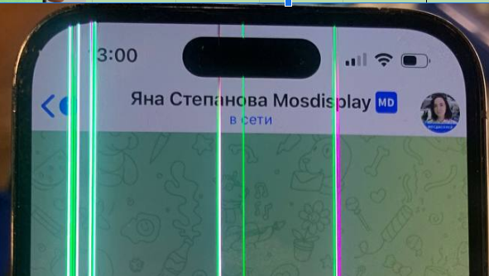 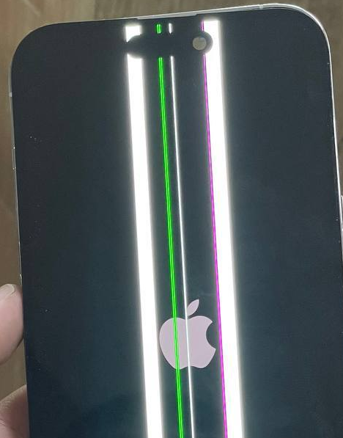 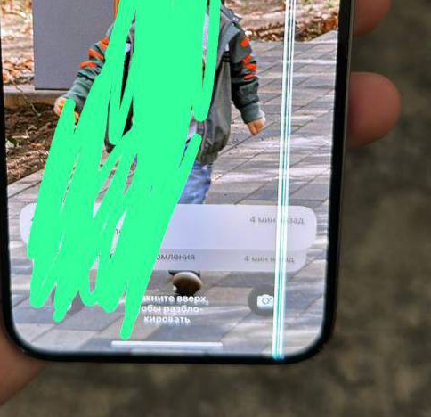 Нельзя восстановить | Множество разноцветных полос. Полосы в разных местах

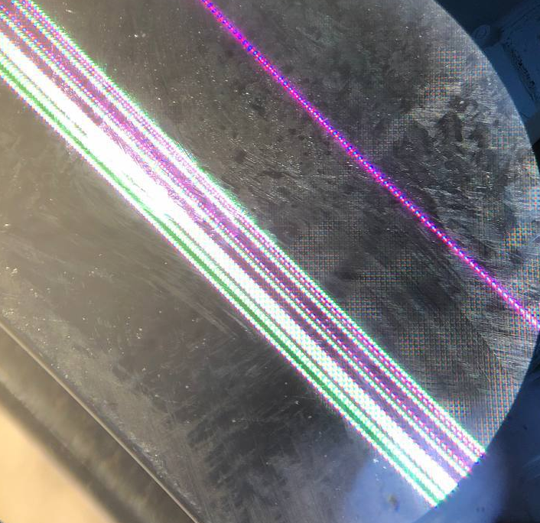
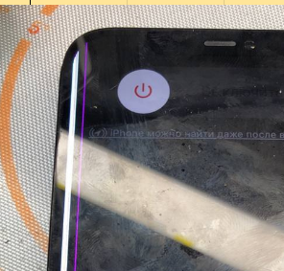
 | Больше 2-4 белых полос (тяжело убираются остается серый след)

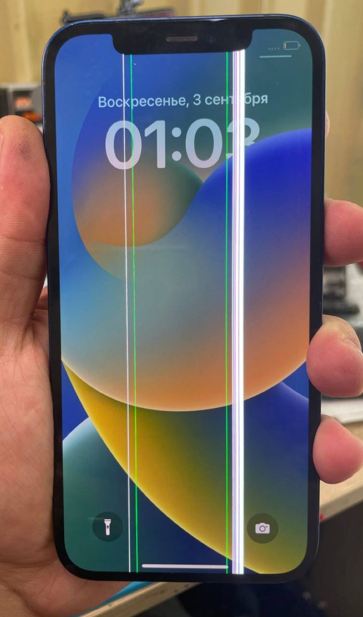
 | Квадратная сплошная полоса (полный обрыв проводника - нельзя заварить)

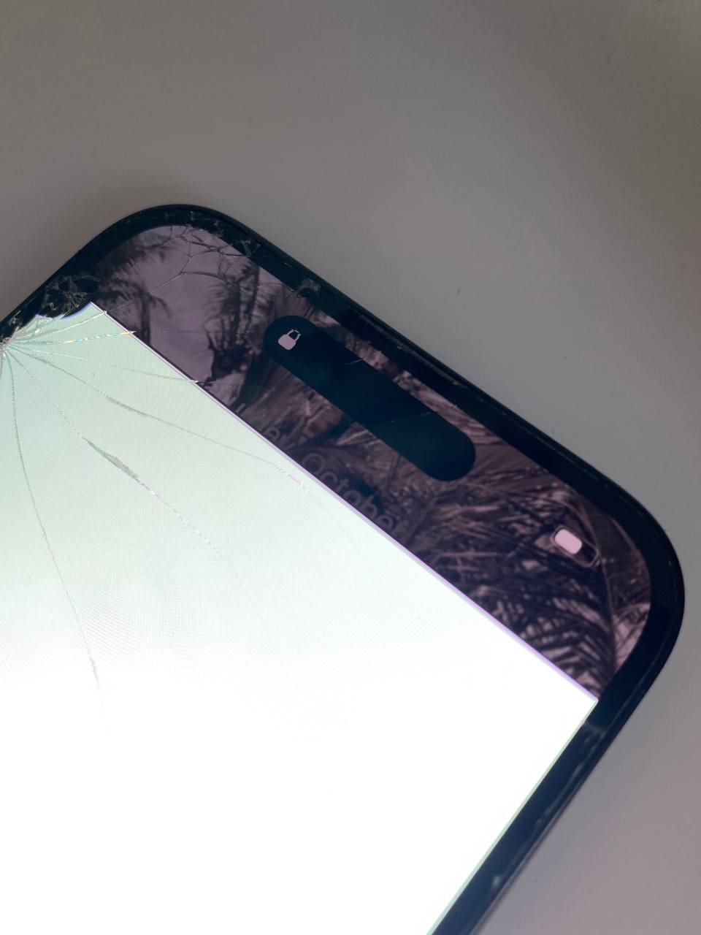
 | Пятно сбоку + горизонтальная полоса

